Feuil1
 |  | Suivi du chat forestier |  |  |  |  | Suivi du chat forestier

 |  |  |  |  |  |  |  |  | Compétences
Informations générales |  |  |  |  | Logistique |  | 1/2j

 | Description | Présent au sud et à l’est de l’Ile-de-France, le chat forestier est protégé depuis 1979. Son abondance et sa répartition sont étudiés dans le cadre du réseau PMCC. Cependant, des études plus spécifiques sont parfois menées, utilisant des pièges à des points définis.
 |  |  |  |  |  | Rôles |  |  | Formation de 3 jours sur les petits et moyens carnivores et l'utilisation de l'outil rezo-pmcc
 |  |  |  |  |  | DN | DR | SD
 |  |  |  |  |  | Animation Validation des observations Analyses génétiques Base de données | Coordination Valorisation | Prospections Recueil de signalement Saisie des données
 | Objectif | Identifier les zones de présence de l'espèce et évaluer le degré d'hybridation avec le chat domestique |  | Animation
 |  |  |  | Animation nationale: Paul HUREL Suivi scientifique: Yoann BRESSAN Sandrine RUETTE Animation régionale: Cédric MONDY Correspondants départementaux: PPC: Sylvain BERANGER 77: Anne-Gaëlle BLANC 78-95: Amandine EVRARD 91: Cyril KLEINPRINZ

 |  |  |  |  |  | Protocole |  |  | Matériel
 | Utilisation | Les résultats des observations sont valorisés en cartes d’abondance et de répartition, articles scientifiques et rapports. Evaluation de l’état de conservation dans le cadre de la directive DHFF. |  |  |  | Signalement de collision: - Récupération de tissus et envoi pour analyse Suivi pièges photographiques: - Pose de dispositifs (piège photo + piège à poil + attractif à base de valériane) - Relevés des photos et poils éventuels - Stérilisation du piège à poil et recharge en attractif |  |  | Signalement de collision: - kit de prélèvement PMCC (gants, tube Eppendorf, alcool, ciseaux) - fiche adaptée Suivi pièges photographiques: - pièges photographiques - brosses métalliques (pièges à poils) - attractif à base de valériane - gants, pinces à épiler, enveloppes - fiche adaptée

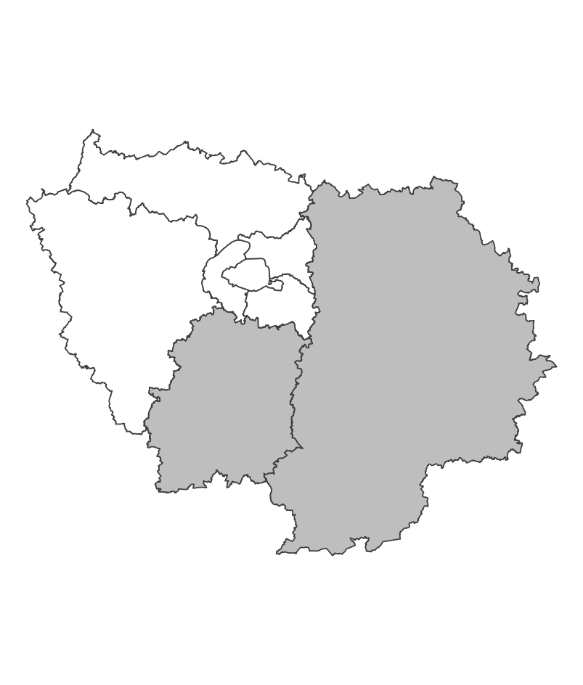
 | Zones de suivi
 |  |  | Secteurs d'étude d'environ 100km² comprenant des lisières forestières au contact de prairies. Chaque secteur est suivi par un minimum de six dispositifs

 |  |  |  | Partenariats

 |  |  |  | ONF ARB Conseils départementaux (ENS) Réserve de la Bassée Ile-de-France Nature CPIE Boucles de la Marne |  | Autres relevés

 |  |  |  |  |  | Saisie/Validation des données |  |  | Diffusion des données

 |  |  |  |  |  |  | Saisie des observations sur l'application Rezo-PMCC (pour les observations annexes: saisie sur Rezo-PMCC ou Oison en fonction des espèces) Transmission des prélèvements à la DRAS pour analyses génétiques Validation des observations sur photo sur la base du phénotype |  | SINP national (https://openobs.mnhn.fr) ou régional (https://geonature.arb-idf.fr/geonature/)

 | Temporalité |  |  | Transversalité

 | Relevés toutes les deux semaines pendant 3 mois

En savoir plus |  |  |  |  | En savoir plus

Editée le 2024-07-19

